레시피
레시피 초안 — 제품마다 왜·무엇·어떻게 (100g 배치 = %가 그램)

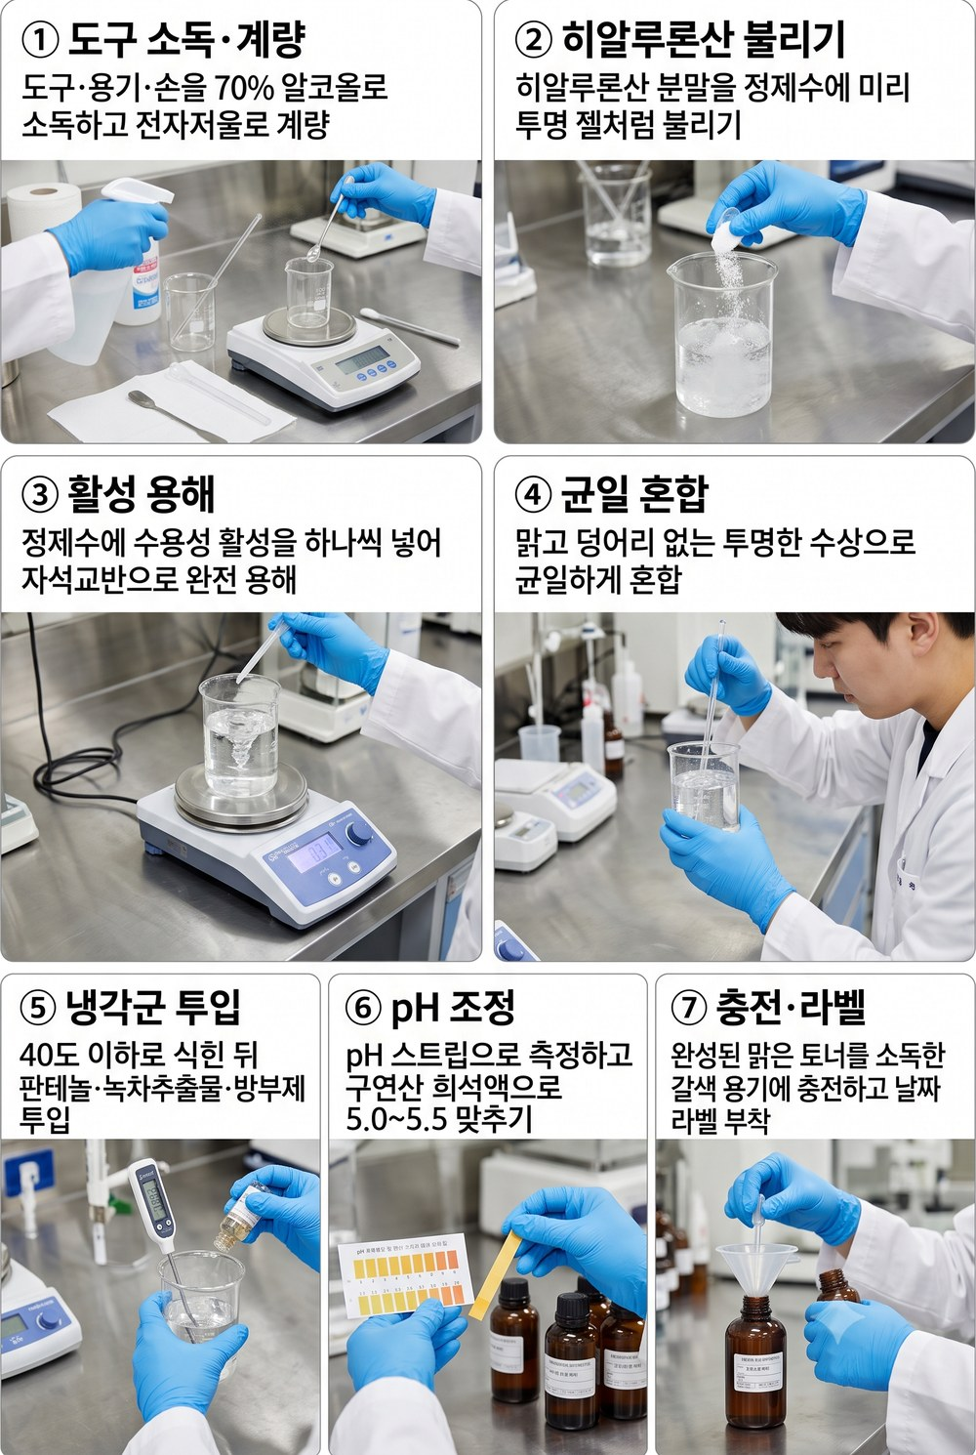
[① 쉬움 — 유화 없음, 첫 실험용] 시크 진정 토너 · 토너(비유화) · sebum-calm-toner |  |  |  |  |  | ▶ 실험 공정 이미지
컨셉 │ 지성·예민용 무향 수분 토너. 유분 0 — 녹차·나이아신아마이드로 피지·진정.
설계 이유 (왜 이렇게 만들었나)
· 지성·예민 피부엔 기름보다 '가벼운 수분 + 진정'이 먼저다 → 유분 0으로 설계.
· 수용성 활성만 모았다: 나이아신아마이드(피지·톤)·녹차(항산화)·시카·베타글루칸(진정).
· 가열·유화가 없어 가장 쉬운 첫 실험 — 실패해도 배우는 비용이 작다.
· 피부와 같은 약산성(pH 5.0~5.5)으로 맞춰 자극을 줄인다.
특징 │ 산뜻·무유분 수분 · 말라세지아-세이프(오일 없음) · 무향
원료 | INCI | 상 | % | g(100g) | 이 원료가 하는 일
정제수 | Water | A | 83.5 | 83.5 | 모든 성분을 녹이는 바탕(제품의 대부분을 차지). ※베이스
글리세린 | Glycerin | A | 4 | 4 | 수분을 끌어당기는 대표 보습제. 잔탄검을 미리 개는 매개로도 쓴다.
프로판디올 | Propanediol | A | 3 | 3 | 보습하면서 방부를 거드는 보조 폴리올.
나이아신아마이드 | Niacinamide | A | 2 | 2 | 비타민B3. 피지·모공·피부톤·장벽을 두루 돕는 대표 활성. ※완전 용해 확인
알란토인 | Allantoin | A | 0.3 | 0.3 | 자극을 가라앉히는 진정 성분.
베타글루칸 | Beta-Glucan | A | 1 | 1 | 진정+수분. 예민한 피부를 달랜다.
다중 히알루론산 | Hyaluronic Acids | A | 0.5 | 0.5 | 분자 크기별 히알루론산으로 층층이 수분 충전(유분 없이 보습). ※미리 불려 사용
판테놀(B5) | Panthenol | C | 1 | 1 | 프로비타민B5. 보습·진정·장벽 회복.
녹차추출물 | Camellia Sinensis Leaf Extract | C | 2 | 2 | 녹차 폴리페놀(EGCG). 항산화·피지·진정. ※차광·냉장분, 갈변 주의
마데카소사이드 | Madecassoside | C | 1 | 1 | 병풀(시카)의 진정 핵심 성분.
페녹시에탄올 | Phenoxyethanol | C | 0.5 | 0.5 | 세균·곰팡이를 막는 방부제(물 든 제품엔 필수).
1,2-헥산다이올 | 1,2-Hexanediol | C | 1 | 1 | 방부를 돕고 보습도 하는 부스터.
구연산 | Citric Acid | pH | 0.2 | 0.2 | 산도(pH)를 피부에 맞게 낮추는 조절제. ※pH 5.0~5.5 q.s.
합계 |  |  | 100 | 100
만드는 법
① 준비: 도구·용기·손을 70% 알코올로 소독. 100g 배치면 전량이 수상이라 250mL 비커 1개(계량·혼합 겸용) + 소량 계량용 작은 종이컵/유산지. %가 곧 그램(83.5% = 83.5g).
★ 계량·비커 (처음이면 꼭 — 100g 배치 기준):
– 저울 2개를 나눠 쓴다: 정제수·오일처럼 많은 양은 벤치저울(0.1g 단위), 활성·검·보존제·향처럼 1% 이하 소량은 정밀저울(0.01g 단위). 소량을 큰 저울로 재면 오차가 처방을 망친다.
– 분말·점성 원료: 저울에 유산지(칭량지)를 깔고 → 영점(TARE 버튼) → 원료를 담는다. 글리세린·오일 같은 액체는 '받을 비커'를 올리고 TARE 후 바로 부어 넣는다(유산지에 눌어붙음 방지).
– 정제수는 '맨 마지막에 100g을 맞추는 잔량'으로 넣는다(다른 걸 다 더하고 남는 양).
– 비커 크기 = 내용물의 약 2~2.5배(가열·교반 때 넘침 방지). 200g 배치면 한 단계 큰 비커로.
– 흘리면 닦고 다시. 통에 손·젖은 도구 넣지 않기(오염). 소량은 깨끗한 스패출러로.
② 히알루론산(분말)은 미리 불린다: 수상용 정제수 일부에 솔솔 뿌려 1~2시간(되도록 전날) 두면 투명 젤처럼 된다. 바로 넣으면 안 녹아 뭉친다.
③ (젤·앰플) 잔탄검 선분산: 잔탄검을 글리세린(+프로판디올)에 넣고 막대로 개어 '된죽'을 만든다. 이 상태로 정제수에 부으며 저어야 피시아이(쌀알 덩어리)가 안 생긴다.
④ 나머지 정제수에 수용성 활성을 하나씩 녹인다: 나이아신아마이드→알란토인→베타글루칸→아연PCA 순. 알란토인은 잘 안 녹으니 충분히 저어 완전 용해(미세 가루가 안 보일 때까지). HS5Pro 자석교반으로 저으면 편하고, 안 녹으면 40~45℃로 살짝 데워도 된다.
⑤ ③과 ④를 합쳐 균일하게 섞는다(맑고 덩어리 없는 상태).
⑥ 40℃ 이하로 식었으면 열에 약한 냉각군을 넣는다: 판테놀·마데카소사이드·녹차추출물·방부제(페녹시에탄올+헥산다이올). 녹차는 갈변 전 마지막에.
⑦ pH 측정 → 목표 5.0~5.5. 높으면 구연산 희석액(물:구연산≈9:1)을 한 방울씩 떨어뜨리며 다시 측정. 한 번에 많이 넣지 말 것(확 떨어진다).
⑧ (젤) 점도 확인: 묽으면 잔탄검을 0.1%씩만 더(③처럼 선분산). 저을 때 생긴 기포는 1~2시간 정치하면 빠진다.
⑨ 소독한 용기에 충전. 라벨에 날짜·버전. 1개월 내 사용.
★ pH 스트립 읽는 법:
– 스트립을 액에 1초 담갔다 빼고, 10~15초 뒤(설명서 시간) 색이 멈췄을 때 '자연광'에서 통에 인쇄된 색표와 맞춘다(형광등 아래는 색이 왜곡된다).
– 색표 두 칸 사이로 보이면 중간값으로 읽는다(예: 5와 5.5 사이면 ≈5.2). 0.2~0.5 눈금의 정밀 스트립을 권장.
– 크림·젤처럼 되직해 색이 안 보이면 정제수와 1:1로 풀어서 잰다(묽혀도 pH는 거의 그대로).
– 색이 금세 바래니 빼서 오래 두지 말고 바로 판독. 젖은 손·금속이 스트립에 닿지 않게.
– 목표 5.0~5.5. 더 정확히는 pH 미터(보정액으로 교정 후 사용). 스트립은 ±0.3 오차가 정상이다.
★ 흔한 실수: HA 안 불림 / 잔탄 피시아이 / pH 측정 생략 / 방부제 빠뜨림(물 든 제품은 필수).

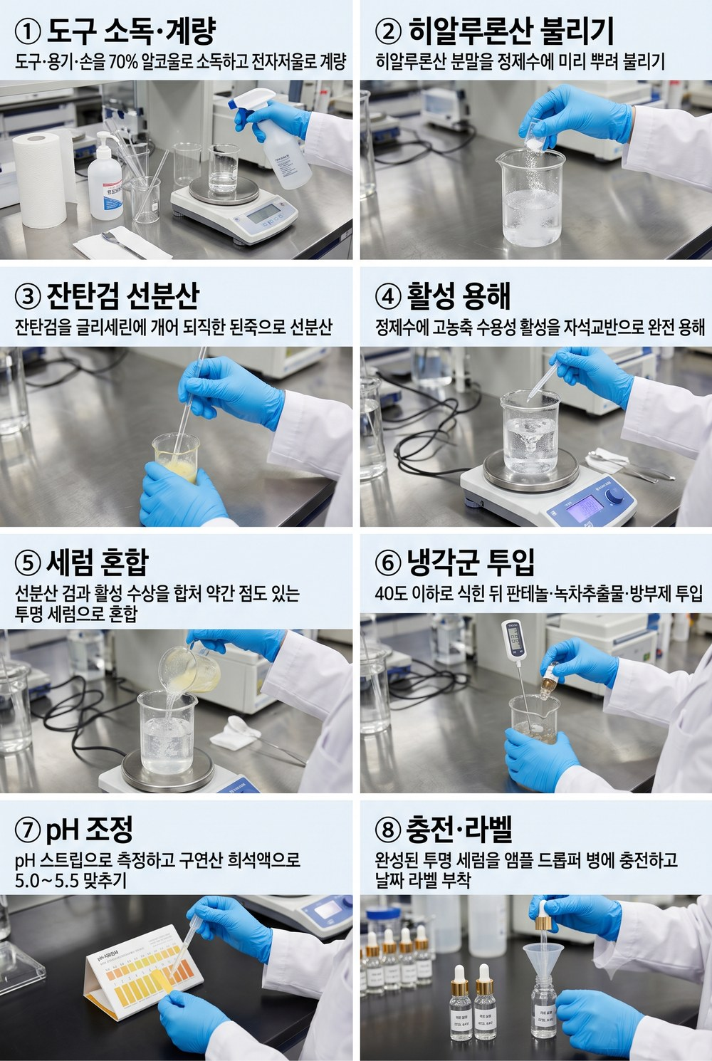
[② 토너 변주 — 활성 농도↑, 유화 없음] 진정 밸런스 앰플 · 앰플(비유화·고농축) · sebum-calm-ampoule |  |  |  |  |  | ▶ 실험 공정 이미지
컨셉 │ 고농축 수분·진정·피지 앰플. 토너와 같은 공정, 활성만 끌어올린 무유분 세럼.
설계 이유 (왜 이렇게 만들었나)
· 토너와 '같은 물 베이스'지만 활성 농도를 끌어올린 집중 케어 버전.
· 나이아신아마이드 4%·베타글루칸 2% 등 핵심만 농축 — 유분 없이 무겁지 않게.
· 잔탄검 아주 소량으로 '세럼 같은' 약간의 점도를 준다.
· 민감하면 활성%를 낮게 시작해 내 피부 반응을 보며 올린다.
특징 │ 고농축 진정·피지 · 무유분·가벼운 세럼 · 말라세지아-세이프 · 무향
원료 | INCI | 상 | % | g(100g) | 이 원료가 하는 일
정제수 | Water | A | 78.8 | 78.8 | 모든 성분을 녹이는 바탕(제품의 대부분을 차지). ※베이스
글리세린 | Glycerin | A | 4 | 4 | 수분을 끌어당기는 대표 보습제. 잔탄검을 미리 개는 매개로도 쓴다.
프로판디올 | Propanediol | A | 3 | 3 | 보습하면서 방부를 거드는 보조 폴리올.
나이아신아마이드 | Niacinamide | A | 4 | 4 | 비타민B3. 피지·모공·피부톤·장벽을 두루 돕는 대표 활성. ※고농축(민감 시 2%부터)
아연피카 | Zinc PCA | A | 1 | 1 | 피지(기름기)를 조절해 번들거림을 줄인다. ※피지
알란토인 | Allantoin | A | 0.3 | 0.3 | 자극을 가라앉히는 진정 성분.
베타글루칸 | Beta-Glucan | A | 2 | 2 | 진정+수분. 예민한 피부를 달랜다. ※진정 고농축
다중 히알루론산 | Hyaluronic Acids | A | 1 | 1 | 분자 크기별 히알루론산으로 층층이 수분 충전(유분 없이 보습). ※미리 불려 사용
잔탄검 | Xanthan Gum | A | 0.3 | 0.3 | 천연 점증제. 젤·에멀전에 점도와 안정성을 준다(글리세린에 선분산). ※앰플 점도(글리세린 선분산)
마데카소사이드 | Madecassoside | C | 1 | 1 | 병풀(시카)의 진정 핵심 성분.
판테놀(B5) | Panthenol | C | 1 | 1 | 프로비타민B5. 보습·진정·장벽 회복.
녹차추출물 | Camellia Sinensis Leaf Extract | C | 2 | 2 | 녹차 폴리페놀(EGCG). 항산화·피지·진정.
페녹시에탄올 | Phenoxyethanol | C | 0.5 | 0.5 | 세균·곰팡이를 막는 방부제(물 든 제품엔 필수).
1,2-헥산다이올 | 1,2-Hexanediol | C | 1 | 1 | 방부를 돕고 보습도 하는 부스터.
구연산 | Citric Acid | pH | 0.1 | 0.1 | 산도(pH)를 피부에 맞게 낮추는 조절제. ※pH 5.0~5.5 q.s.
합계 |  |  | 100 | 100
만드는 법
① 준비: 도구·용기·손을 70% 알코올로 소독. 100g 배치면 전량이 수상이라 250mL 비커 1개(계량·혼합 겸용) + 소량 계량용 작은 종이컵/유산지. %가 곧 그램(83.5% = 83.5g).
★ 계량·비커 (처음이면 꼭 — 100g 배치 기준):
– 저울 2개를 나눠 쓴다: 정제수·오일처럼 많은 양은 벤치저울(0.1g 단위), 활성·검·보존제·향처럼 1% 이하 소량은 정밀저울(0.01g 단위). 소량을 큰 저울로 재면 오차가 처방을 망친다.
– 분말·점성 원료: 저울에 유산지(칭량지)를 깔고 → 영점(TARE 버튼) → 원료를 담는다. 글리세린·오일 같은 액체는 '받을 비커'를 올리고 TARE 후 바로 부어 넣는다(유산지에 눌어붙음 방지).
– 정제수는 '맨 마지막에 100g을 맞추는 잔량'으로 넣는다(다른 걸 다 더하고 남는 양).
– 비커 크기 = 내용물의 약 2~2.5배(가열·교반 때 넘침 방지). 200g 배치면 한 단계 큰 비커로.
– 흘리면 닦고 다시. 통에 손·젖은 도구 넣지 않기(오염). 소량은 깨끗한 스패출러로.
② 히알루론산(분말)은 미리 불린다: 수상용 정제수 일부에 솔솔 뿌려 1~2시간(되도록 전날) 두면 투명 젤처럼 된다. 바로 넣으면 안 녹아 뭉친다.
③ (젤·앰플) 잔탄검 선분산: 잔탄검을 글리세린(+프로판디올)에 넣고 막대로 개어 '된죽'을 만든다. 이 상태로 정제수에 부으며 저어야 피시아이(쌀알 덩어리)가 안 생긴다.
④ 나머지 정제수에 수용성 활성을 하나씩 녹인다: 나이아신아마이드→알란토인→베타글루칸→아연PCA 순. 알란토인은 잘 안 녹으니 충분히 저어 완전 용해(미세 가루가 안 보일 때까지). HS5Pro 자석교반으로 저으면 편하고, 안 녹으면 40~45℃로 살짝 데워도 된다.
⑤ ③과 ④를 합쳐 균일하게 섞는다(맑고 덩어리 없는 상태).
⑥ 40℃ 이하로 식었으면 열에 약한 냉각군을 넣는다: 판테놀·마데카소사이드·녹차추출물·방부제(페녹시에탄올+헥산다이올). 녹차는 갈변 전 마지막에.
⑦ pH 측정 → 목표 5.0~5.5. 높으면 구연산 희석액(물:구연산≈9:1)을 한 방울씩 떨어뜨리며 다시 측정. 한 번에 많이 넣지 말 것(확 떨어진다).
⑧ (젤) 점도 확인: 묽으면 잔탄검을 0.1%씩만 더(③처럼 선분산). 저을 때 생긴 기포는 1~2시간 정치하면 빠진다.
⑨ 소독한 용기에 충전. 라벨에 날짜·버전. 1개월 내 사용.
★ pH 스트립 읽는 법:
– 스트립을 액에 1초 담갔다 빼고, 10~15초 뒤(설명서 시간) 색이 멈췄을 때 '자연광'에서 통에 인쇄된 색표와 맞춘다(형광등 아래는 색이 왜곡된다).
– 색표 두 칸 사이로 보이면 중간값으로 읽는다(예: 5와 5.5 사이면 ≈5.2). 0.2~0.5 눈금의 정밀 스트립을 권장.
– 크림·젤처럼 되직해 색이 안 보이면 정제수와 1:1로 풀어서 잰다(묽혀도 pH는 거의 그대로).
– 색이 금세 바래니 빼서 오래 두지 말고 바로 판독. 젖은 손·금속이 스트립에 닿지 않게.
– 목표 5.0~5.5. 더 정확히는 pH 미터(보정액으로 교정 후 사용). 스트립은 ±0.3 오차가 정상이다.
★ 흔한 실수: HA 안 불림 / 잔탄 피시아이 / pH 측정 생략 / 방부제 빠뜨림(물 든 제품은 필수).

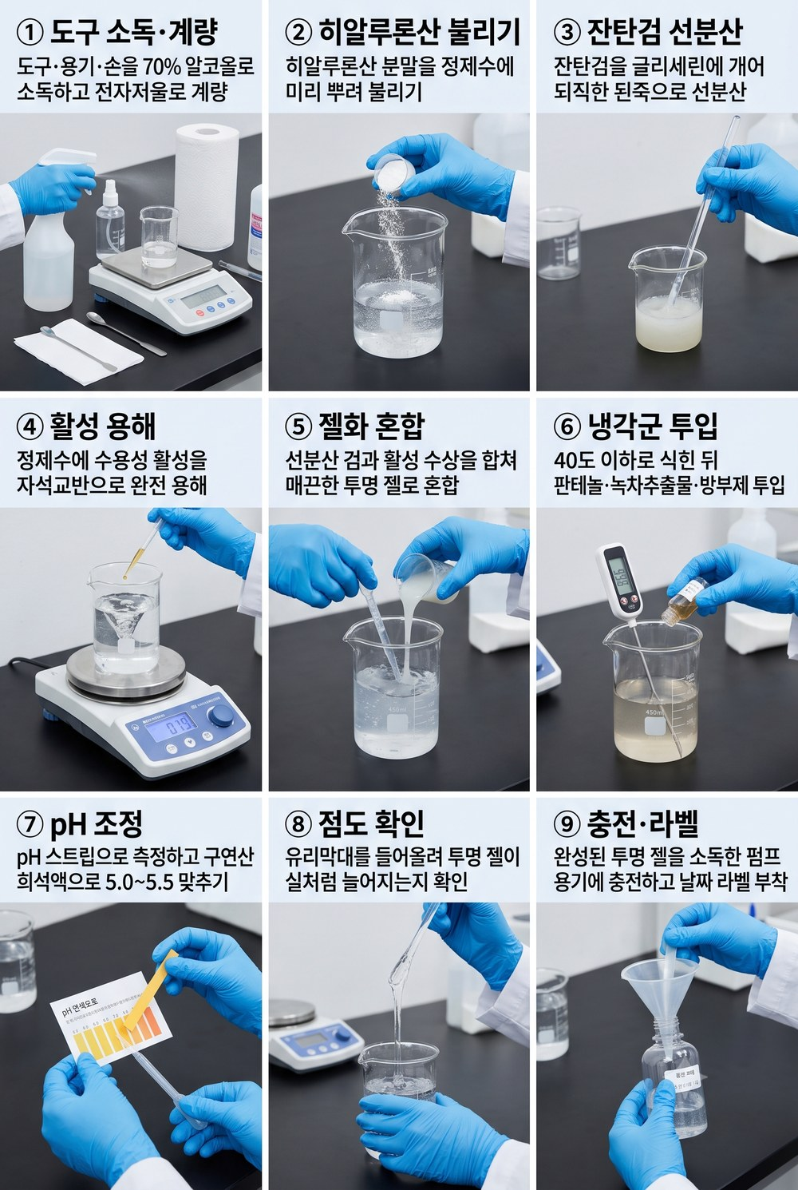
[③ 점증 연습 — 잔탄검 분산] 진정 수분 젤 · 젤(비유화·점증) · soothing-gel |  |  |  |  |  | ▶ 실험 공정 이미지
컨셉 │ 끈적임 적은 수분 젤. 잔탄검 점증 감각 익히기(글리세린 선분산 필수).
설계 이유 (왜 이렇게 만들었나)
· 오일 없이 '점증제(잔탄검)'만으로 젤 텍스처를 만드는 연습.
· 핵심 기술: 잔탄검을 글리세린에 미리 개어 넣기 — 물에 바로 넣으면 덩어리진다.
· 끈적임이 적어 지성 피부가 쓰기 좋은 수분 공급형.
· 점도는 잔탄검 양으로 조절한다(0.1%씩).
특징 │ 가벼운 젤 텍스처 · 무유분 · 점증 학습용
원료 | INCI | 상 | % | g(100g) | 이 원료가 하는 일
정제수 | Water | A | 84.9 | 84.9 | 모든 성분을 녹이는 바탕(제품의 대부분을 차지). ※베이스
글리세린 | Glycerin | A | 4 | 4 | 수분을 끌어당기는 대표 보습제. 잔탄검을 미리 개는 매개로도 쓴다. ※잔탄검 선분산 매개
프로판디올 | Propanediol | A | 3 | 3 | 보습하면서 방부를 거드는 보조 폴리올.
잔탄검 | Xanthan Gum | A | 0.6 | 0.6 | 천연 점증제. 젤·에멀전에 점도와 안정성을 준다(글리세린에 선분산). ※★글리세린에 개어 넣기(덩어리 방지)
나이아신아마이드 | Niacinamide | A | 2 | 2 | 비타민B3. 피지·모공·피부톤·장벽을 두루 돕는 대표 활성.
알란토인 | Allantoin | A | 0.3 | 0.3 | 자극을 가라앉히는 진정 성분.
베타글루칸 | Beta-Glucan | A | 1 | 1 | 진정+수분. 예민한 피부를 달랜다.
다중 히알루론산 | Hyaluronic Acids | A | 0.5 | 0.5 | 분자 크기별 히알루론산으로 층층이 수분 충전(유분 없이 보습).
마데카소사이드 | Madecassoside | C | 1 | 1 | 병풀(시카)의 진정 핵심 성분.
판테놀(B5) | Panthenol | C | 1 | 1 | 프로비타민B5. 보습·진정·장벽 회복.
페녹시에탄올 | Phenoxyethanol | C | 0.5 | 0.5 | 세균·곰팡이를 막는 방부제(물 든 제품엔 필수).
1,2-헥산다이올 | 1,2-Hexanediol | C | 1 | 1 | 방부를 돕고 보습도 하는 부스터.
구연산 | Citric Acid | pH | 0.2 | 0.2 | 산도(pH)를 피부에 맞게 낮추는 조절제. ※pH 5.0~5.5 q.s.
합계 |  |  | 100 | 100
만드는 법
① 준비: 도구·용기·손을 70% 알코올로 소독. 100g 배치면 전량이 수상이라 250mL 비커 1개(계량·혼합 겸용) + 소량 계량용 작은 종이컵/유산지. %가 곧 그램(83.5% = 83.5g).
★ 계량·비커 (처음이면 꼭 — 100g 배치 기준):
– 저울 2개를 나눠 쓴다: 정제수·오일처럼 많은 양은 벤치저울(0.1g 단위), 활성·검·보존제·향처럼 1% 이하 소량은 정밀저울(0.01g 단위). 소량을 큰 저울로 재면 오차가 처방을 망친다.
– 분말·점성 원료: 저울에 유산지(칭량지)를 깔고 → 영점(TARE 버튼) → 원료를 담는다. 글리세린·오일 같은 액체는 '받을 비커'를 올리고 TARE 후 바로 부어 넣는다(유산지에 눌어붙음 방지).
– 정제수는 '맨 마지막에 100g을 맞추는 잔량'으로 넣는다(다른 걸 다 더하고 남는 양).
– 비커 크기 = 내용물의 약 2~2.5배(가열·교반 때 넘침 방지). 200g 배치면 한 단계 큰 비커로.
– 흘리면 닦고 다시. 통에 손·젖은 도구 넣지 않기(오염). 소량은 깨끗한 스패출러로.
② 히알루론산(분말)은 미리 불린다: 수상용 정제수 일부에 솔솔 뿌려 1~2시간(되도록 전날) 두면 투명 젤처럼 된다. 바로 넣으면 안 녹아 뭉친다.
③ (젤·앰플) 잔탄검 선분산: 잔탄검을 글리세린(+프로판디올)에 넣고 막대로 개어 '된죽'을 만든다. 이 상태로 정제수에 부으며 저어야 피시아이(쌀알 덩어리)가 안 생긴다.
④ 나머지 정제수에 수용성 활성을 하나씩 녹인다: 나이아신아마이드→알란토인→베타글루칸→아연PCA 순. 알란토인은 잘 안 녹으니 충분히 저어 완전 용해(미세 가루가 안 보일 때까지). HS5Pro 자석교반으로 저으면 편하고, 안 녹으면 40~45℃로 살짝 데워도 된다.
⑤ ③과 ④를 합쳐 균일하게 섞는다(맑고 덩어리 없는 상태).
⑥ 40℃ 이하로 식었으면 열에 약한 냉각군을 넣는다: 판테놀·마데카소사이드·녹차추출물·방부제(페녹시에탄올+헥산다이올). 녹차는 갈변 전 마지막에.
⑦ pH 측정 → 목표 5.0~5.5. 높으면 구연산 희석액(물:구연산≈9:1)을 한 방울씩 떨어뜨리며 다시 측정. 한 번에 많이 넣지 말 것(확 떨어진다).
⑧ (젤) 점도 확인: 묽으면 잔탄검을 0.1%씩만 더(③처럼 선분산). 저을 때 생긴 기포는 1~2시간 정치하면 빠진다.
⑨ 소독한 용기에 충전. 라벨에 날짜·버전. 1개월 내 사용.
★ pH 스트립 읽는 법:
– 스트립을 액에 1초 담갔다 빼고, 10~15초 뒤(설명서 시간) 색이 멈췄을 때 '자연광'에서 통에 인쇄된 색표와 맞춘다(형광등 아래는 색이 왜곡된다).
– 색표 두 칸 사이로 보이면 중간값으로 읽는다(예: 5와 5.5 사이면 ≈5.2). 0.2~0.5 눈금의 정밀 스트립을 권장.
– 크림·젤처럼 되직해 색이 안 보이면 정제수와 1:1로 풀어서 잰다(묽혀도 pH는 거의 그대로).
– 색이 금세 바래니 빼서 오래 두지 말고 바로 판독. 젖은 손·금속이 스트립에 닿지 않게.
– 목표 5.0~5.5. 더 정확히는 pH 미터(보정액으로 교정 후 사용). 스트립은 ±0.3 오차가 정상이다.
★ 흔한 실수: HA 안 불림 / 잔탄 피시아이 / pH 측정 생략 / 방부제 빠뜨림(물 든 제품은 필수).

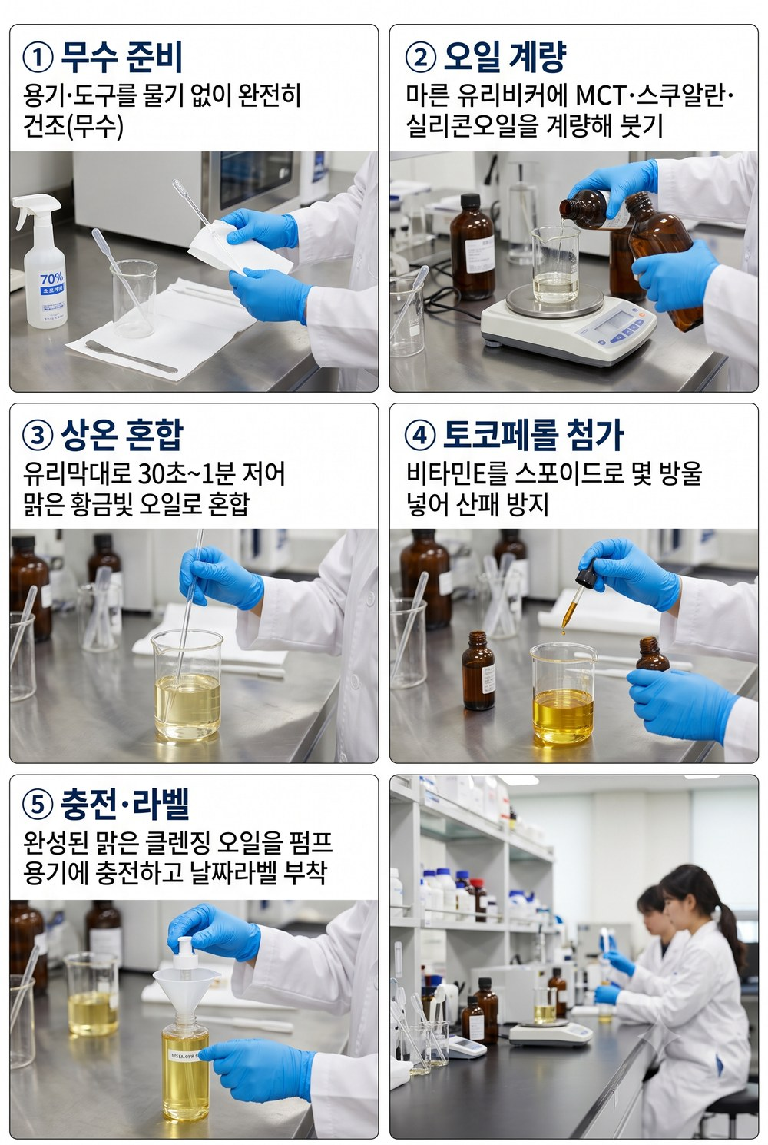
[④ 무수 오일 블렌딩 — 가열·유화·방부 없음] 딥 클렌징 오일 (닦아내기) · 클렌징오일(무수) · sebum-calm-cleansing-oil |  |  |  |  |  | ▶ 실험 공정 이미지
컨셉 │ 말라세지아-세이프 오일만으로 메이크업·피지를 녹이는 닦아내기 오일. 무수라 방부 불필요.
설계 이유 (왜 이렇게 만들었나)
· 물 없이 오일만 → 세균이 못 자라 방부제가 필요 없는 가장 단순한 제형.
· 말라세지아가 못 먹는 C8/C10 오일(MCT·스쿠알란)만 써 트러블 피부에도 안전.
· 가용화제가 없어 물에 안 풀린다 → 티슈로 닦아내는 용도(클렌징 1단계).
· 디메치콘으로 발림과 잔여감을 다듬는다.
특징 │ 무수(물 0)·방부 불필요 · 말라세지아-세이프 오일만 · ★닦아내기(wipe-off)
원료 | INCI | 상 | % | g(100g) | 이 원료가 하는 일
MCT오일 | Caprylic/Capric Triglyceride | B | 60 | 60 | 아주 가벼운 오일. 세정·발림 베이스(C8/C10·세이프). ※경량 세정 베이스(C8/C10, 세이프)
스쿠알란 | Squalane | B | 25 | 25 | 가볍고 안정적인 보습 오일. 피부 유래라 순함(세이프). ※컨디셔닝·경량
디메치콘 | Dimethicone | B | 14 | 14 | 실키한 발림과 얇은 보호막을 주는 실리콘. ※슬립·잔여감 저감
토코페롤(비타민E) | Tocopherol | B | 1 | 1 | 비타민E. 오일 산패(산화)를 막는 항산화제. ※산화 방지
합계 |  |  | 100 | 100
만드는 법
① 준비: 용기·도구를 '완전히 말린다'(물 한 방울만 섞여도 무수 제형이 상한다). 오일 전량 담을 250mL 비커 1개.
★ 계량·비커 (처음이면 꼭 — 100g 배치 기준):
– 저울 2개를 나눠 쓴다: 정제수·오일처럼 많은 양은 벤치저울(0.1g 단위), 활성·검·보존제·향처럼 1% 이하 소량은 정밀저울(0.01g 단위). 소량을 큰 저울로 재면 오차가 처방을 망친다.
– 분말·점성 원료: 저울에 유산지(칭량지)를 깔고 → 영점(TARE 버튼) → 원료를 담는다. 글리세린·오일 같은 액체는 '받을 비커'를 올리고 TARE 후 바로 부어 넣는다(유산지에 눌어붙음 방지).
– 정제수는 '맨 마지막에 100g을 맞추는 잔량'으로 넣는다(다른 걸 다 더하고 남는 양).
– 비커 크기 = 내용물의 약 2~2.5배(가열·교반 때 넘침 방지). 200g 배치면 한 단계 큰 비커로.
– 흘리면 닦고 다시. 통에 손·젖은 도구 넣지 않기(오염). 소량은 깨끗한 스패출러로.
② 오일을 계량해 비커에 넣는다: MCT·스쿠알란·디메치콘. 가열 불필요(상온에서 다 섞인다).
③ 유리막대로 30초~1분 고루 섞는다. 디메치콘이 바닥에 깔리기 쉬우니 충분히.
④ 토코페롤(비타민E)을 넣어 산패를 늦춘다. 마지막에 가볍게 섞는다.
⑤ 무수라 방부제는 필요 없다. 펌프/드롭퍼 용기에 담고 차광·서늘 보관.
⑥ 사용법: 마른 얼굴에 적당량 올려 1분 마사지(메이크업·피지가 녹는다) → 화장솜·티슈로 닦아낸다. 물로 헹궈지지 않는 타입이다.
★ 주의: 개봉·사용 중 물 유입 금지(펌프 권장). 오일 냄새가 변하면(쩐내) 산패 신호 → 폐기.

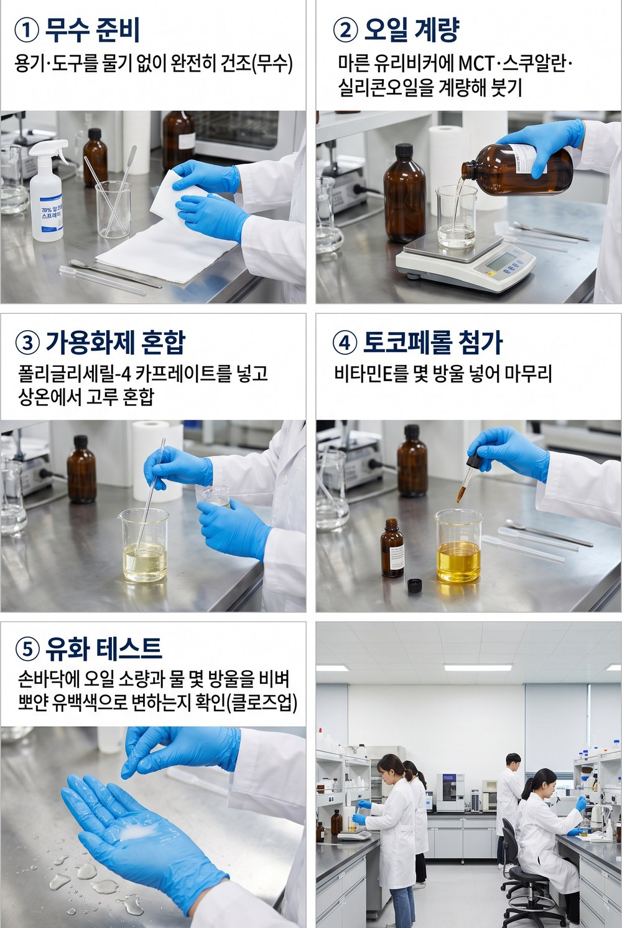
[⑤ 무수+가용화제 — 물 만나면 유백색 유화·헹굼] 워시오프 클렌징 오일 · 클렌징오일(무수·가용화) · sebum-calm-wash-cleansing-oil |  |  |  |  |  | ▶ 실험 공정 이미지
컨셉 │ 오일에 가용화제를 넣어, 물 접촉 시 유백색으로 유화돼 헹궈지는 워시오프 클렌징 오일.
설계 이유 (왜 이렇게 만들었나)
· 닦아내기 오일에 '가용화제'를 더해, 물을 만나면 유백색으로 풀려 헹궈지게 만든 버전.
· 가용화제도 C8/C10(세이프)로 골라 브랜드 원칙 유지 — 지방산 유래(폴리소르베이트80·PEG-7글리세릴코코에이트)는 세이프 회색지대라 제외.
· 가용화제 양이 '헹굼성'의 핵심 변수 → 16~20%에서 실험으로 튜닝.
· 무수라 방부 불필요하나 물 유입은 막는다(펌프·드롭퍼 용기).
특징 │ 물로 헹굼(워시오프) · 말라세지아-세이프(C8/C10 가용화제) · 무향 · ★가용화제 1종 신규 구매 필요
원료 | INCI | 상 | % | g(100g) | 이 원료가 하는 일
MCT오일 | Caprylic/Capric Triglyceride | B | 54 | 54 | 아주 가벼운 오일. 세정·발림 베이스(C8/C10·세이프). ※세정 베이스(C8/C10, 세이프)
스쿠알란 | Squalane | B | 24 | 24 | 가볍고 안정적인 보습 오일. 피부 유래라 순함(세이프). ※컨디셔닝·경량
폴리글리세릴-4 카프레이트 | Polyglyceryl-4 Caprate | B | 18 | 18 | 오일이 물을 만나면 유백색으로 풀려 헹궈지게 하는 가용화제(C10·세이프). ※★가용화제(신규구매) 16~20% 튜닝
디메치콘 | Dimethicone | B | 3 | 3 | 실키한 발림과 얇은 보호막을 주는 실리콘. ※슬립(많으면 헹굼 저하)
토코페롤(비타민E) | Tocopherol | B | 1 | 1 | 비타민E. 오일 산패(산화)를 막는 항산화제. ※산화 방지
합계 |  |  | 100 | 100
만드는 법
① 준비: 용기·도구를 완전히 말린다(무수). 오일+가용화제 전량 담을 250mL 비커 1개.
★ 계량·비커 (처음이면 꼭 — 100g 배치 기준):
– 저울 2개를 나눠 쓴다: 정제수·오일처럼 많은 양은 벤치저울(0.1g 단위), 활성·검·보존제·향처럼 1% 이하 소량은 정밀저울(0.01g 단위). 소량을 큰 저울로 재면 오차가 처방을 망친다.
– 분말·점성 원료: 저울에 유산지(칭량지)를 깔고 → 영점(TARE 버튼) → 원료를 담는다. 글리세린·오일 같은 액체는 '받을 비커'를 올리고 TARE 후 바로 부어 넣는다(유산지에 눌어붙음 방지).
– 정제수는 '맨 마지막에 100g을 맞추는 잔량'으로 넣는다(다른 걸 다 더하고 남는 양).
– 비커 크기 = 내용물의 약 2~2.5배(가열·교반 때 넘침 방지). 200g 배치면 한 단계 큰 비커로.
– 흘리면 닦고 다시. 통에 손·젖은 도구 넣지 않기(오염). 소량은 깨끗한 스패출러로.
② 오일 계량: MCT·스쿠알란·디메치콘.
③ 가용화제(폴리글리세릴-4 카프레이트)를 16~20% 넣고 상온에서 고루 섞는다 — 이게 물을 만나면 유백색으로 풀리게 하는 핵심.
④ 토코페롤을 넣어 마무리.
⑤ ★유화 테스트(중요): 손바닥에 소량 덜고 물 몇 방울을 떨어뜨려 비벼본다. 뽀얗게 유백색으로 변하면 성공. 그대로 기름막이면 가용화제를 1%씩 올린다.
⑥ 사용법: 마른 얼굴에 마사지 → 손에 물을 묻혀 한 번 더 비비면 유백색 유화 → 미온수로 헹군다.
⑦ 튜닝: 가용화제가 적으면 안 헹궈지고 미끈, 많으면 당기고 눈시림. 디메치콘이 많으면 헹굼이 떨어진다 — 한 축씩 조정하며 ⑤ 테스트 반복.
★ 주의: 가용화제는 아직 미보유(★구매 필요). 무수라 방부 불필요하나 물 유입은 막는다.

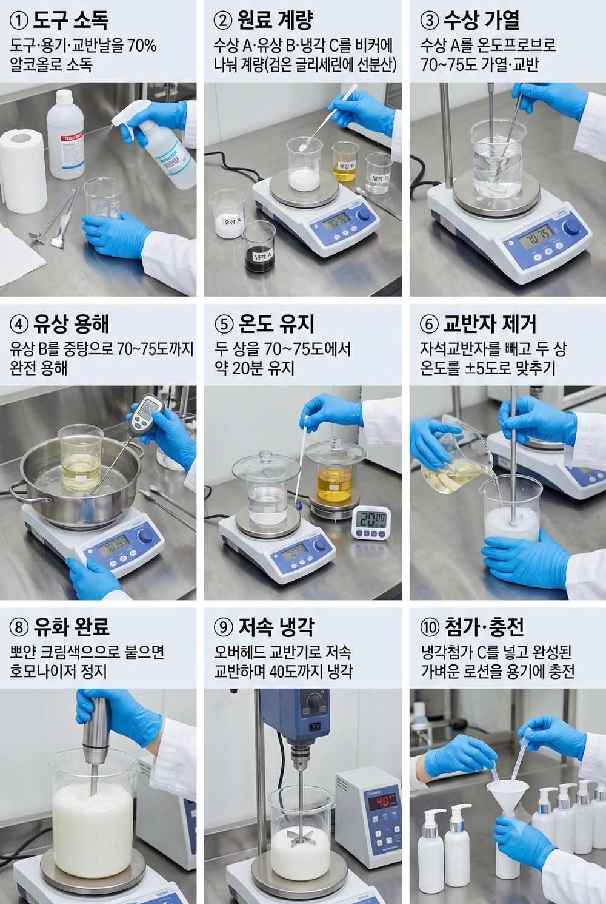
[⑥ 유화 입문 — 오일 ~8%, 가벼운 에멀전] 밸런스 진정 로션 · 로션(유화·경량) · sebum-calm-lotion |  |  |  |  |  | ▶ 실험 공정 이미지
컨셉 │ 크림보다 가벼운 유화 입문. 유상 비율 낮춰 분리 위험 줄인 연습용.
설계 이유 (왜 이렇게 만들었나)
· 물과 기름을 '유화제로 섞는' 첫 에멀전 — 기름을 ~8%로 낮춰 분리 위험을 줄였다.
· 수상(A)·유상(B)을 같은 온도(70~75℃)로 데워 섞고, 식히며 안정화한다.
· 오일은 전부 세이프(스쿠알란·MCT·디메치콘). 활성·진정 철학은 크림과 같다.
· 잔탄검 소량으로 에멀전을 더 안정화한다.
특징 │ 가벼운 로션 · 말라세지아-세이프 오일만 · 무향
원료 | INCI | 상 | % | g(100g) | 이 원료가 하는 일
정제수 | Water | A | 71.8 | 71.8 | 모든 성분을 녹이는 바탕(제품의 대부분을 차지). ※베이스
글리세린 | Glycerin | A | 4 | 4 | 수분을 끌어당기는 대표 보습제. 잔탄검을 미리 개는 매개로도 쓴다.
프로판디올 | Propanediol | A | 3 | 3 | 보습하면서 방부를 거드는 보조 폴리올.
나이아신아마이드 | Niacinamide | A | 2 | 2 | 비타민B3. 피지·모공·피부톤·장벽을 두루 돕는 대표 활성.
알란토인 | Allantoin | A | 0.3 | 0.3 | 자극을 가라앉히는 진정 성분.
베타글루칸 | Beta-Glucan | A | 1 | 1 | 진정+수분. 예민한 피부를 달랜다.
아연피카 | Zinc PCA | A | 0.5 | 0.5 | 피지(기름기)를 조절해 번들거림을 줄인다.
다중 히알루론산 | Hyaluronic Acids | A | 0.5 | 0.5 | 분자 크기별 히알루론산으로 층층이 수분 충전(유분 없이 보습).
잔탄검 | Xanthan Gum | A | 0.2 | 0.2 | 천연 점증제. 젤·에멀전에 점도와 안정성을 준다(글리세린에 선분산). ※안정화(글리세린 선분산)
몬타노브68 | Cetearyl Alcohol & Cetearyl Glucoside | B | 3 | 3 | 물과 기름을 섞어주는 유화제(글루코사이드계·세이프). ※유화제
세틸알코올 | Cetyl Alcohol | B | 1 | 1 | 유화를 안정화하고 바디·발림감을 주는 지방알코올.
스쿠알란 | Squalane | B | 3 | 3 | 가볍고 안정적인 보습 오일. 피부 유래라 순함(세이프).
MCT오일 | Caprylic/Capric Triglyceride | B | 2 | 2 | 아주 가벼운 오일. 세정·발림 베이스(C8/C10·세이프).
디메치콘 | Dimethicone | B | 2 | 2 | 실키한 발림과 얇은 보호막을 주는 실리콘.
마데카소사이드 | Madecassoside | C | 1 | 1 | 병풀(시카)의 진정 핵심 성분.
판테놀(B5) | Panthenol | C | 1 | 1 | 프로비타민B5. 보습·진정·장벽 회복.
녹차추출물 | Camellia Sinensis Leaf Extract | C | 2 | 2 | 녹차 폴리페놀(EGCG). 항산화·피지·진정.
페녹시에탄올 | Phenoxyethanol | C | 0.5 | 0.5 | 세균·곰팡이를 막는 방부제(물 든 제품엔 필수).
1,2-헥산다이올 | 1,2-Hexanediol | C | 1 | 1 | 방부를 돕고 보습도 하는 부스터.
구연산 | Citric Acid | pH | 0.2 | 0.2 | 산도(pH)를 피부에 맞게 낮추는 조절제. ※pH 5.0~5.5 q.s.
합계 |  |  | 100 | 100
만드는 법
① 준비·동선: 도구·용기·교반날을 70% 알코올로 소독. 비커는 100g 배치 기준 수상 A=250mL(HS5Pro 위), 유상 B=100mL(중탕용), 냉각 C는 유산지/소형 비커에 계량(200g면 500mL/250mL). ★가열·유화·냄새나는 계량은 '클린벤치 밖'(환기), 식힌 뒤 충전·마무리만 클린벤치 안.
★ 계량·비커 (처음이면 꼭 — 100g 배치 기준):
– 저울 2개를 나눠 쓴다: 정제수·오일처럼 많은 양은 벤치저울(0.1g 단위), 활성·검·보존제·향처럼 1% 이하 소량은 정밀저울(0.01g 단위). 소량을 큰 저울로 재면 오차가 처방을 망친다.
– 분말·점성 원료: 저울에 유산지(칭량지)를 깔고 → 영점(TARE 버튼) → 원료를 담는다. 글리세린·오일 같은 액체는 '받을 비커'를 올리고 TARE 후 바로 부어 넣는다(유산지에 눌어붙음 방지).
– 정제수는 '맨 마지막에 100g을 맞추는 잔량'으로 넣는다(다른 걸 다 더하고 남는 양).
– 비커 크기 = 내용물의 약 2~2.5배(가열·교반 때 넘침 방지). 200g 배치면 한 단계 큰 비커로.
– 흘리면 닦고 다시. 통에 손·젖은 도구 넣지 않기(오염). 소량은 깨끗한 스패출러로.
② 상 나눠 계량: 수상 A(정제수·글리세린·판테놀·검) / 유상 B(오일·세틸알코올·몬타노브68) / 냉각 C(보존제·향·열 약한 활성)는 대기. 검은 글리세린에 선분산.
③ 수상 A 가열: HS5Pro 비커에 자석교반자(stir bar)를 넣고 중속 교반 + ★온도 프로브를 'A 액체'에 꽂아 70~75℃ 제어(상판 온도 아님).
④ 유상 B 가열: 냄비 중탕으로 70~75℃까지 '용해'(교반보다 완전 용해가 중요). 별도 디지털 온도계로 B 확인(감 X). (항온수조 OB-2Pro는 아직 미보유라 중탕으로 대체)
⑤ 두 상 70~75℃에서 약 20분 유지(완전 용해+미생물 부담↓). 시계접시·뚜껑으로 덮어 증발을 줄이고, 합치기 직전 줄어든 무게만큼 뜨거운 정제수로 보충.
⑥ 합치기 전: 수상의 자석교반자를 회수 막대로 빼둔다(호모 날 충돌 방지). 두 상 온도를 ±5℃로 맞춘다(어긋나면 유화가 안 붙는다).
⑦ 유화(HZ-400): 유상 B를 수상 A에 부으며 호모나이저 날이 충분히 잠기게 세우고 2~5분 고속. 비커 벽 따라 천천히 이동해 전체를 균질화. ★유화는 오직 호모 몫 — 마그네틱·손젓기는 전단이 부족해 분리된다.
⑧ '붙으면'(뽀얀 크림색) 호모를 멈춘다. 오래 돌리면 기포·점도 저하 → 바로 냉각 교반으로 전환.
⑨ 냉각 교반(OC-15S): 오버헤드 패들을 바닥서 1~2cm 띄우고 저속으로 40℃까지. 소용돌이가 깊으면 공기를 말아 기포가 된다. 묽은 로션은 HS5Pro 마그네틱만으로도 가능.
⑩ 40℃ 이하서 냉각첨가 C: 보존제(페녹시+헥산다이올)·향·열 약한 활성. 뜨거울 때 넣으면 날아가거나 변질된다.
⑪ pH: 30℃대~실온에서 pH미터(교정 후)로 측정 → 5.0~5.5로 보정(구연산 희석액 한 방울씩, 다시 측정). 증발분은 정제수로 총량 100g 맞춤.
⑫ ★당일 유화 판정(LC-8S 원심): 15mL 튜브에 ~10g씩 2개(무게 대칭) → 3,000rpm·30분 → 분리층(오일링/크리밍/침전) mm 확인 → 개발일지 '분리mm'에 숫자로 기록. 0이면 안정성 큐로, 있으면 튜닝/접기.
⑬ 충전·안정성: 클린벤치 안에서 소독한 용기에 충전. 투명 바이알에 4조건(45℃·실온·4℃·냉동융해)+대조군 소분, 1·2·4·8주 관찰(45℃는 발효기/인큐베이터).
★ 크림(유상↑): 유상 완전 용해에 시간 더 / 호모는 '더 짧게 확실히'(점도 높아 기포 위험) / 오버헤드 냉각은 '더 길게'(굳기 전 C 투입).
★ pH 스트립 읽는 법:
– 스트립을 액에 1초 담갔다 빼고, 10~15초 뒤(설명서 시간) 색이 멈췄을 때 '자연광'에서 통에 인쇄된 색표와 맞춘다(형광등 아래는 색이 왜곡된다).
– 색표 두 칸 사이로 보이면 중간값으로 읽는다(예: 5와 5.5 사이면 ≈5.2). 0.2~0.5 눈금의 정밀 스트립을 권장.
– 크림·젤처럼 되직해 색이 안 보이면 정제수와 1:1로 풀어서 잰다(묽혀도 pH는 거의 그대로).
– 색이 금세 바래니 빼서 오래 두지 말고 바로 판독. 젖은 손·금속이 스트립에 닿지 않게.
– 목표 5.0~5.5. 더 정확히는 pH 미터(보정액으로 교정 후 사용). 스트립은 ±0.3 오차가 정상이다.
★ 흔한 실수: 두 상 온도 안 맞춤(분리) / 자석바 안 빼고 호모(충돌) / 호모 과다(기포·점도↓) / 식기 전 C 투입(열 파괴).

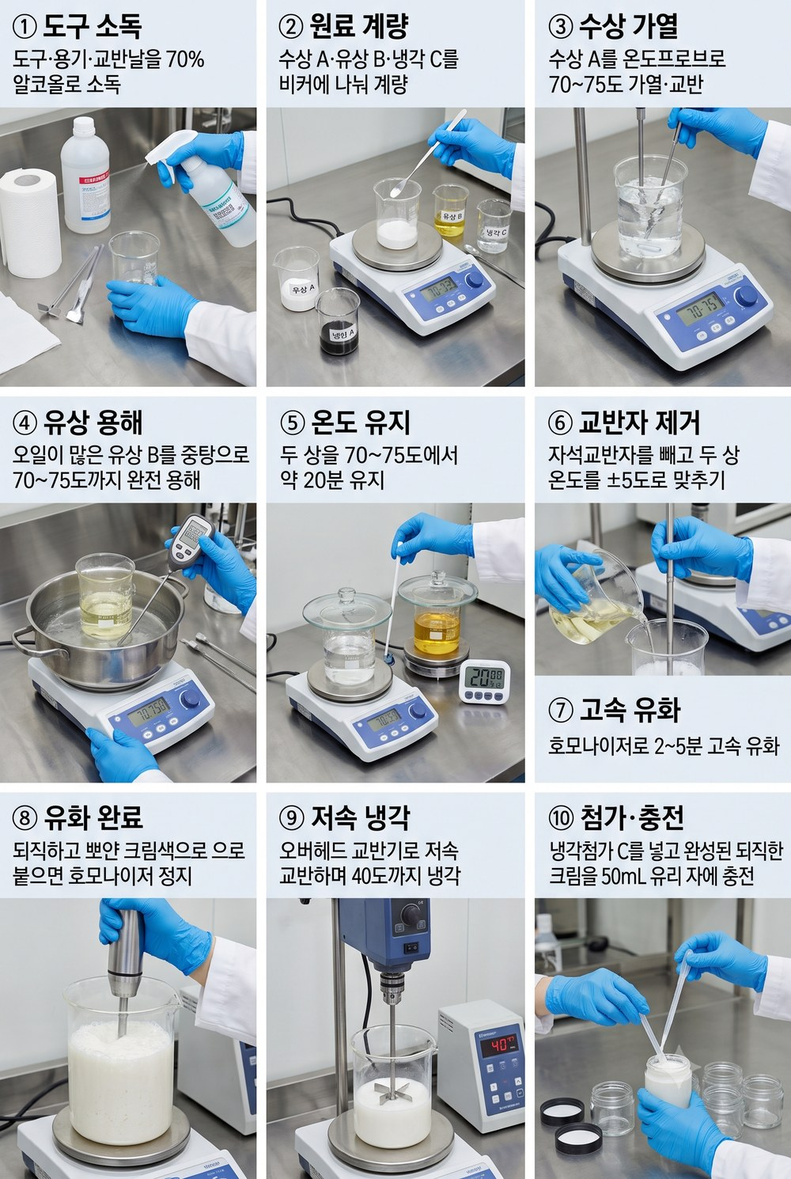
[⑦ 유화 완성 — 히어로 v2, 오일 ~17%] 시크 진정 밸런스 크림 (히어로) · 크림(유화·리치) · sebum-calm-cream |  |  |  |  |  | ▶ 실험 공정 이미지
컨셉 │ 히어로 제품. 지성·예민 피부 무향 진정 밸런스 크림(sebum-calm-cream v2).
설계 이유 (왜 이렇게 만들었나)
· 브랜드 히어로 — 진정·보습·피지의 균형을 잡은 완성형.
· 말라세지아-세이프 전면 적용: C11~24 지방산 오일(올리브·코코넛·호호바·버터) 배제, 무향.
· 층층이 설계: 활성(나이아신아마이드·아연PCA·시카·녹차)+보습(HA·글리세린)+세이프 에몰리언트(스쿠알란·MCT·디메치콘).
· 가장 난도 높은 완전 유화 — 토너→젤→로션을 거쳐 오면 자연스럽다.
특징 │ 진정·보습 밸런스 · 말라세지아-세이프 전면 적용 · 무향 · 50mL 자(jar)
원료 | INCI | 상 | % | g(100g) | 이 원료가 하는 일
정제수 | Water | A | 63.5 | 63.5 | 모든 성분을 녹이는 바탕(제품의 대부분을 차지). ※베이스
글리세린 | Glycerin | A | 5 | 5 | 수분을 끌어당기는 대표 보습제. 잔탄검을 미리 개는 매개로도 쓴다.
나이아신아마이드 | Niacinamide | A | 2 | 2 | 비타민B3. 피지·모공·피부톤·장벽을 두루 돕는 대표 활성.
알란토인 | Allantoin | A | 0.5 | 0.5 | 자극을 가라앉히는 진정 성분.
베타글루칸 | Beta-Glucan | A | 1 | 1 | 진정+수분. 예민한 피부를 달랜다.
아연피카 | Zinc PCA | A | 1 | 1 | 피지(기름기)를 조절해 번들거림을 줄인다.
프로판디올 | Propanediol | A | 3 | 3 | 보습하면서 방부를 거드는 보조 폴리올. ※v2 펜틸렌글라이콜 → 보유 프로판디올 대체
잔탄검 | Xanthan Gum | A | 0.3 | 0.3 | 천연 점증제. 젤·에멀전에 점도와 안정성을 준다(글리세린에 선분산). ※글리세린 선분산
다중 히알루론산 | Hyaluronic Acids | A | 1 | 1 | 분자 크기별 히알루론산으로 층층이 수분 충전(유분 없이 보습).
몬타노브68 | Cetearyl Alcohol & Cetearyl Glucoside | B | 4 | 4 | 물과 기름을 섞어주는 유화제(글루코사이드계·세이프). ※유화제(세이프)
세틸알코올 | Cetyl Alcohol | B | 2 | 2 | 유화를 안정화하고 바디·발림감을 주는 지방알코올.
스쿠알란 | Squalane | B | 5 | 5 | 가볍고 안정적인 보습 오일. 피부 유래라 순함(세이프).
MCT오일 | Caprylic/Capric Triglyceride | B | 3 | 3 | 아주 가벼운 오일. 세정·발림 베이스(C8/C10·세이프).
디메치콘 | Dimethicone | B | 3 | 3 | 실키한 발림과 얇은 보호막을 주는 실리콘.
마데카소사이드 | Madecassoside | C | 1 | 1 | 병풀(시카)의 진정 핵심 성분. ※v2 센텔라추출물 → 보유 마데카소사이드 대체
판테놀(B5) | Panthenol | C | 1 | 1 | 프로비타민B5. 보습·진정·장벽 회복.
녹차추출물 | Camellia Sinensis Leaf Extract | C | 2 | 2 | 녹차 폴리페놀(EGCG). 항산화·피지·진정.
페녹시에탄올 | Phenoxyethanol | C | 0.7 | 0.7 | 세균·곰팡이를 막는 방부제(물 든 제품엔 필수).
1,2-헥산다이올 | 1,2-Hexanediol | C | 1 | 1 | 방부를 돕고 보습도 하는 부스터.
합계 |  |  | 100 | 100
만드는 법
① 준비·동선: 도구·용기·교반날을 70% 알코올로 소독. 비커는 100g 배치 기준 수상 A=250mL(HS5Pro 위), 유상 B=100mL(중탕용), 냉각 C는 유산지/소형 비커에 계량(200g면 500mL/250mL). ★가열·유화·냄새나는 계량은 '클린벤치 밖'(환기), 식힌 뒤 충전·마무리만 클린벤치 안.
★ 계량·비커 (처음이면 꼭 — 100g 배치 기준):
– 저울 2개를 나눠 쓴다: 정제수·오일처럼 많은 양은 벤치저울(0.1g 단위), 활성·검·보존제·향처럼 1% 이하 소량은 정밀저울(0.01g 단위). 소량을 큰 저울로 재면 오차가 처방을 망친다.
– 분말·점성 원료: 저울에 유산지(칭량지)를 깔고 → 영점(TARE 버튼) → 원료를 담는다. 글리세린·오일 같은 액체는 '받을 비커'를 올리고 TARE 후 바로 부어 넣는다(유산지에 눌어붙음 방지).
– 정제수는 '맨 마지막에 100g을 맞추는 잔량'으로 넣는다(다른 걸 다 더하고 남는 양).
– 비커 크기 = 내용물의 약 2~2.5배(가열·교반 때 넘침 방지). 200g 배치면 한 단계 큰 비커로.
– 흘리면 닦고 다시. 통에 손·젖은 도구 넣지 않기(오염). 소량은 깨끗한 스패출러로.
② 상 나눠 계량: 수상 A(정제수·글리세린·판테놀·검) / 유상 B(오일·세틸알코올·몬타노브68) / 냉각 C(보존제·향·열 약한 활성)는 대기. 검은 글리세린에 선분산.
③ 수상 A 가열: HS5Pro 비커에 자석교반자(stir bar)를 넣고 중속 교반 + ★온도 프로브를 'A 액체'에 꽂아 70~75℃ 제어(상판 온도 아님).
④ 유상 B 가열: 냄비 중탕으로 70~75℃까지 '용해'(교반보다 완전 용해가 중요). 별도 디지털 온도계로 B 확인(감 X). (항온수조 OB-2Pro는 아직 미보유라 중탕으로 대체)
⑤ 두 상 70~75℃에서 약 20분 유지(완전 용해+미생물 부담↓). 시계접시·뚜껑으로 덮어 증발을 줄이고, 합치기 직전 줄어든 무게만큼 뜨거운 정제수로 보충.
⑥ 합치기 전: 수상의 자석교반자를 회수 막대로 빼둔다(호모 날 충돌 방지). 두 상 온도를 ±5℃로 맞춘다(어긋나면 유화가 안 붙는다).
⑦ 유화(HZ-400): 유상 B를 수상 A에 부으며 호모나이저 날이 충분히 잠기게 세우고 2~5분 고속. 비커 벽 따라 천천히 이동해 전체를 균질화. ★유화는 오직 호모 몫 — 마그네틱·손젓기는 전단이 부족해 분리된다.
⑧ '붙으면'(뽀얀 크림색) 호모를 멈춘다. 오래 돌리면 기포·점도 저하 → 바로 냉각 교반으로 전환.
⑨ 냉각 교반(OC-15S): 오버헤드 패들을 바닥서 1~2cm 띄우고 저속으로 40℃까지. 소용돌이가 깊으면 공기를 말아 기포가 된다. 묽은 로션은 HS5Pro 마그네틱만으로도 가능.
⑩ 40℃ 이하서 냉각첨가 C: 보존제(페녹시+헥산다이올)·향·열 약한 활성. 뜨거울 때 넣으면 날아가거나 변질된다.
⑪ pH: 30℃대~실온에서 pH미터(교정 후)로 측정 → 5.0~5.5로 보정(구연산 희석액 한 방울씩, 다시 측정). 증발분은 정제수로 총량 100g 맞춤.
⑫ ★당일 유화 판정(LC-8S 원심): 15mL 튜브에 ~10g씩 2개(무게 대칭) → 3,000rpm·30분 → 분리층(오일링/크리밍/침전) mm 확인 → 개발일지 '분리mm'에 숫자로 기록. 0이면 안정성 큐로, 있으면 튜닝/접기.
⑬ 충전·안정성: 클린벤치 안에서 소독한 용기에 충전. 투명 바이알에 4조건(45℃·실온·4℃·냉동융해)+대조군 소분, 1·2·4·8주 관찰(45℃는 발효기/인큐베이터).
★ 크림(유상↑): 유상 완전 용해에 시간 더 / 호모는 '더 짧게 확실히'(점도 높아 기포 위험) / 오버헤드 냉각은 '더 길게'(굳기 전 C 투입).
★ pH 스트립 읽는 법:
– 스트립을 액에 1초 담갔다 빼고, 10~15초 뒤(설명서 시간) 색이 멈췄을 때 '자연광'에서 통에 인쇄된 색표와 맞춘다(형광등 아래는 색이 왜곡된다).
– 색표 두 칸 사이로 보이면 중간값으로 읽는다(예: 5와 5.5 사이면 ≈5.2). 0.2~0.5 눈금의 정밀 스트립을 권장.
– 크림·젤처럼 되직해 색이 안 보이면 정제수와 1:1로 풀어서 잰다(묽혀도 pH는 거의 그대로).
– 색이 금세 바래니 빼서 오래 두지 말고 바로 판독. 젖은 손·금속이 스트립에 닿지 않게.
– 목표 5.0~5.5. 더 정확히는 pH 미터(보정액으로 교정 후 사용). 스트립은 ±0.3 오차가 정상이다.
★ 흔한 실수: 두 상 온도 안 맞춤(분리) / 자석바 안 빼고 호모(충돌) / 호모 과다(기포·점도↓) / 식기 전 C 투입(열 파괴).

[⑧ 미니멀 변주 — 히어로에서 활성 3종만] 시크 진정 크림 (미니멀 3종) · 크림(유화·리치) · sebum-calm-cream-minimal |  |  |  |  |  | ▶ 실험 공정 이미지
컨셉 │ 히어로 크림을 활성 핵심 3종으로 좁힌 미니멀 버전. 베이스(유화·보습·방부)는 히어로 v2와 동일, 활성만 나이아신아마이드·시카·베타글루칸으로 집중.
설계 이유 (왜 이렇게 만들었나)
· 히어로 v2에서 활성을 '핵심 3종'으로 좁힌 미니멀 버전 — 유화·보습·방부 베이스는 그대로 둔다.
· 활성 3종만 남긴다: 나이아신아마이드(피지·장벽·톤) · 마데카소사이드(시카 진정) · 베타글루칸(진정+수분).
· 역할이 겹치던 아연PCA·알란토인·판테놀과, 갈변 리스크가 있는 녹차추출물은 뺐다.
· 활성이 적을수록 자극 변수·갈변 리스크가 줄고, 무엇이 효과를 냈는지 해석이 쉽다 — '정직한' 처방 훈련.
· 뺀 자리는 정제수로 채워 합 100% 유지(유상 ~17%·세이프 에몰리언트 구성은 히어로와 동일).
특징 │ 활성 3종 미니멀 · 말라세지아-세이프 · 무향 · 히어로 v2 베이스 동일
원료 | INCI | 상 | % | g(100g) | 이 원료가 하는 일
정제수 | Water | A | 64.8 | 64.8 | 모든 성분을 녹이는 바탕(제품의 대부분을 차지). ※베이스(q.s. 100%)
글리세린 | Glycerin | A | 5 | 5 | 수분을 끌어당기는 대표 보습제. 잔탄검을 미리 개는 매개로도 쓴다.
나이아신아마이드 | Niacinamide | A | 4 | 4 | 비타민B3. 피지·모공·피부톤·장벽을 두루 돕는 대표 활성. ※핵심 활성 ①(민감 시 2%부터 시작)
베타글루칸 | Beta-Glucan | A | 2 | 2 | 진정+수분. 예민한 피부를 달랜다. ※핵심 활성 ②(진정+수분)
프로판디올 | Propanediol | A | 3 | 3 | 보습하면서 방부를 거드는 보조 폴리올.
잔탄검 | Xanthan Gum | A | 0.3 | 0.3 | 천연 점증제. 젤·에멀전에 점도와 안정성을 준다(글리세린에 선분산). ※글리세린 선분산
다중 히알루론산 | Hyaluronic Acids | A | 1 | 1 | 분자 크기별 히알루론산으로 층층이 수분 충전(유분 없이 보습). ※미리 불려 사용
몬타노브68 | Cetearyl Alcohol & Cetearyl Glucoside | B | 4 | 4 | 물과 기름을 섞어주는 유화제(글루코사이드계·세이프). ※유화제(세이프)
세틸알코올 | Cetyl Alcohol | B | 2 | 2 | 유화를 안정화하고 바디·발림감을 주는 지방알코올.
스쿠알란 | Squalane | B | 5 | 5 | 가볍고 안정적인 보습 오일. 피부 유래라 순함(세이프).
MCT오일 | Caprylic/Capric Triglyceride | B | 3 | 3 | 아주 가벼운 오일. 세정·발림 베이스(C8/C10·세이프).
디메치콘 | Dimethicone | B | 3 | 3 | 실키한 발림과 얇은 보호막을 주는 실리콘.
마데카소사이드 | Madecassoside | C | 1 | 1 | 병풀(시카)의 진정 핵심 성분. ※핵심 활성 ③(시카 진정)
페녹시에탄올 | Phenoxyethanol | C | 0.7 | 0.7 | 세균·곰팡이를 막는 방부제(물 든 제품엔 필수).
1,2-헥산다이올 | 1,2-Hexanediol | C | 1 | 1 | 방부를 돕고 보습도 하는 부스터.
구연산 | Citric Acid | pH | 0.2 | 0.2 | 산도(pH)를 피부에 맞게 낮추는 조절제. ※pH 5.0~5.5 q.s.
합계 |  |  | 100 | 100
만드는 법
① 준비·동선: 도구·용기·교반날을 70% 알코올로 소독. 비커는 100g 배치 기준 수상 A=250mL(HS5Pro 위), 유상 B=100mL(중탕용), 냉각 C는 유산지/소형 비커에 계량(200g면 500mL/250mL). ★가열·유화·냄새나는 계량은 '클린벤치 밖'(환기), 식힌 뒤 충전·마무리만 클린벤치 안.
★ 계량·비커 (처음이면 꼭 — 100g 배치 기준):
– 저울 2개를 나눠 쓴다: 정제수·오일처럼 많은 양은 벤치저울(0.1g 단위), 활성·검·보존제·향처럼 1% 이하 소량은 정밀저울(0.01g 단위). 소량을 큰 저울로 재면 오차가 처방을 망친다.
– 분말·점성 원료: 저울에 유산지(칭량지)를 깔고 → 영점(TARE 버튼) → 원료를 담는다. 글리세린·오일 같은 액체는 '받을 비커'를 올리고 TARE 후 바로 부어 넣는다(유산지에 눌어붙음 방지).
– 정제수는 '맨 마지막에 100g을 맞추는 잔량'으로 넣는다(다른 걸 다 더하고 남는 양).
– 비커 크기 = 내용물의 약 2~2.5배(가열·교반 때 넘침 방지). 200g 배치면 한 단계 큰 비커로.
– 흘리면 닦고 다시. 통에 손·젖은 도구 넣지 않기(오염). 소량은 깨끗한 스패출러로.
② 상 나눠 계량: 수상 A(정제수·글리세린·판테놀·검) / 유상 B(오일·세틸알코올·몬타노브68) / 냉각 C(보존제·향·열 약한 활성)는 대기. 검은 글리세린에 선분산.
③ 수상 A 가열: HS5Pro 비커에 자석교반자(stir bar)를 넣고 중속 교반 + ★온도 프로브를 'A 액체'에 꽂아 70~75℃ 제어(상판 온도 아님).
④ 유상 B 가열: 냄비 중탕으로 70~75℃까지 '용해'(교반보다 완전 용해가 중요). 별도 디지털 온도계로 B 확인(감 X). (항온수조 OB-2Pro는 아직 미보유라 중탕으로 대체)
⑤ 두 상 70~75℃에서 약 20분 유지(완전 용해+미생물 부담↓). 시계접시·뚜껑으로 덮어 증발을 줄이고, 합치기 직전 줄어든 무게만큼 뜨거운 정제수로 보충.
⑥ 합치기 전: 수상의 자석교반자를 회수 막대로 빼둔다(호모 날 충돌 방지). 두 상 온도를 ±5℃로 맞춘다(어긋나면 유화가 안 붙는다).
⑦ 유화(HZ-400): 유상 B를 수상 A에 부으며 호모나이저 날이 충분히 잠기게 세우고 2~5분 고속. 비커 벽 따라 천천히 이동해 전체를 균질화. ★유화는 오직 호모 몫 — 마그네틱·손젓기는 전단이 부족해 분리된다.
⑧ '붙으면'(뽀얀 크림색) 호모를 멈춘다. 오래 돌리면 기포·점도 저하 → 바로 냉각 교반으로 전환.
⑨ 냉각 교반(OC-15S): 오버헤드 패들을 바닥서 1~2cm 띄우고 저속으로 40℃까지. 소용돌이가 깊으면 공기를 말아 기포가 된다. 묽은 로션은 HS5Pro 마그네틱만으로도 가능.
⑩ 40℃ 이하서 냉각첨가 C: 보존제(페녹시+헥산다이올)·향·열 약한 활성. 뜨거울 때 넣으면 날아가거나 변질된다.
⑪ pH: 30℃대~실온에서 pH미터(교정 후)로 측정 → 5.0~5.5로 보정(구연산 희석액 한 방울씩, 다시 측정). 증발분은 정제수로 총량 100g 맞춤.
⑫ ★당일 유화 판정(LC-8S 원심): 15mL 튜브에 ~10g씩 2개(무게 대칭) → 3,000rpm·30분 → 분리층(오일링/크리밍/침전) mm 확인 → 개발일지 '분리mm'에 숫자로 기록. 0이면 안정성 큐로, 있으면 튜닝/접기.
⑬ 충전·안정성: 클린벤치 안에서 소독한 용기에 충전. 투명 바이알에 4조건(45℃·실온·4℃·냉동융해)+대조군 소분, 1·2·4·8주 관찰(45℃는 발효기/인큐베이터).
★ 크림(유상↑): 유상 완전 용해에 시간 더 / 호모는 '더 짧게 확실히'(점도 높아 기포 위험) / 오버헤드 냉각은 '더 길게'(굳기 전 C 투입).
★ pH 스트립 읽는 법:
– 스트립을 액에 1초 담갔다 빼고, 10~15초 뒤(설명서 시간) 색이 멈췄을 때 '자연광'에서 통에 인쇄된 색표와 맞춘다(형광등 아래는 색이 왜곡된다).
– 색표 두 칸 사이로 보이면 중간값으로 읽는다(예: 5와 5.5 사이면 ≈5.2). 0.2~0.5 눈금의 정밀 스트립을 권장.
– 크림·젤처럼 되직해 색이 안 보이면 정제수와 1:1로 풀어서 잰다(묽혀도 pH는 거의 그대로).
– 색이 금세 바래니 빼서 오래 두지 말고 바로 판독. 젖은 손·금속이 스트립에 닿지 않게.
– 목표 5.0~5.5. 더 정확히는 pH 미터(보정액으로 교정 후 사용). 스트립은 ±0.3 오차가 정상이다.
★ 흔한 실수: 두 상 온도 안 맞춤(분리) / 자석바 안 빼고 호모(충돌) / 호모 과다(기포·점도↓) / 식기 전 C 투입(열 파괴).

[⑨ (확장) 무수 밤·스틱 — 레시피는 히어로 검증·판매 후 착수]
· 물이 없어 방부·유화 부담이 낮아 1인 제조에 현실적 — 읽어보기 '확장 로드맵'의 확장 1순위.
· 지금 승부처는 히어로 크림 하나. 무수 밤은 히어로가 물리 배치·검증·판매된 뒤 설계한다(지금 벌리면 분산).

트러블슈팅
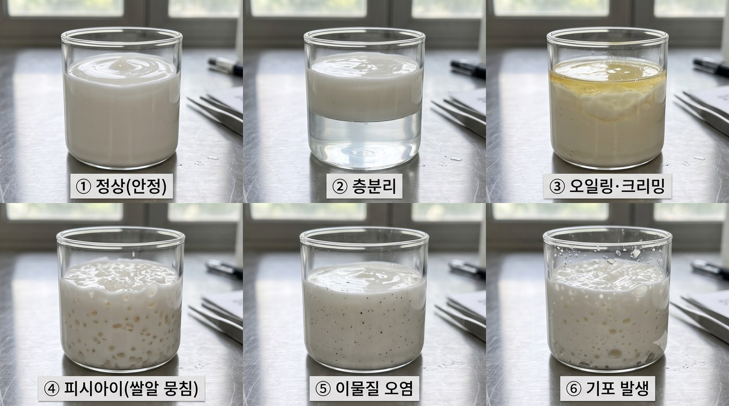
트러블슈팅 — 이슈가 나면 어디를·뭘 바꾸나
개발일지에 적은 '사용감·이슈'가 여기 '증상'과 맞는 걸 찾아 '조정'대로 한 축만 바꾼다 → 그 조정을 개발일지 '다음 아이디어'에 적고 다시 만든다. ┃ '관련 역할'은 원료 시트의 '역할' 값과 같다 — 원료 시트에서 그 역할로 필터하면 바꿀 후보 원료가 한눈에. ┃ %p=퍼센트포인트(%숫자를 그만큼↑/↓). ★한 번에 하나만.
유형 | 증상(이슈) | 원인 | 조정 — 한 번에 하나만 | 관련 역할 | 왜
유화안정 | 층분리 — 물·기름이 갈라짐 | 두 상 온도 안 맞음 / 유화 부족 / 유화제 부족 | ①두 상 70~75℃ ±5℃로 다시 맞춰 유화 ②호모(HZ-400) 더 오래·날 충분히 잠기게 ③그래도면 유화제(몬타노브68) 0.5%p↑ | 유화제 | 유화는 온도·전단(호모)·유화제 세 박자. 하나씩 점검.
유화안정 | 시간 지나 윗면 기름뜸(오일링)·크리밍 | 유화 약함 / 점도 낮아 기름방울이 뜸 | 점증제(잔탄검) 0.1%p↑ 먼저. 그래도면 유화제 소폭↑ | 점증제 | 점도가 높으면 기름방울이 떠오르지 못한다.
텍스처 | 너무 묽다 | 점증·유상 부족 | 잔탄검 0.1%p↑ 또는 세틸알코올 0.5%p↑ (둘 중 하나만) | 점증제 / 유상·에몰리언트 | 점증제·지방알코올이 '되기'를 만든다.
텍스처 | 너무 되다·뻑뻑 | 점증·유상 과다 | 잔탄검 또는 세틸알코올 0.1~0.5%p↓, 줄인 만큼 정제수↑ | 점증제 / 유상·에몰리언트 | 되기를 만든 걸 반대로 줄인다.
텍스처 | 뭉침(피시아이, 쌀알 덩어리) | 검(잔탄)을 물에 바로 넣음 | 잔탄검을 글리세린에 먼저 개어(선분산) 넣기 | 점증제 | 검은 물 만나기 전에 분산시켜야 안 뭉친다.
피부감 | 끈적인다 | 글리세린(폴리올) 과다 | 글리세린 1%p↓ + 그만큼 베타인/프로판디올로 대체 ← (문서의 그 예시!) | 보습 | 같은 보습이라도 폴리올 종류를 바꾸면 끈적임↓.
피부감 | 무겁다·번들거림(지성엔 특히) | 오일·유화제 과다 | 오일(스쿠알란/MCT) 1~2%p↓, 산뜻함 필요하면 디메치콘 소폭↑ | 유상·에몰리언트 / 감촉·실리콘 | 유분을 줄이고 실리콘으로 매끈함만 유지.
피부감 | 밀린다(하얗게 말림·피딩) | 점증제·고분자 겹침 / 도포량 많음 | 잔탄검 소폭↓ 또는 한 번에 바르는 양 줄이기 | 점증제 | 고분자가 겹치면 비비면서 밀려 나온다.
피부감 | 자극·따가움 | 활성 농도 높음 / pH 낮음 | 나이아신아마이드 등 활성 %↓(2%부터 시작), pH 5.0~5.5 확인 | 활성 / pH조절 | 민감 피부는 농도·산도를 낮춰 적응시킨다.
pH | pH 높다(>6) | 산 부족 | 구연산 희석액(물:구연산 9:1) 한 방울씩 + 재측정 | pH조절 | 피부는 약산성(5.0~5.5)이 편하다.
pH | pH 낮다(<4.5) | 산 과다 | 정제수로 약간 희석. 보통 레시피대로면 이 문제는 잘 안 난다 | pH조절 / 용제 | 과도한 산은 자극이 된다.
방부·오염 | 곰팡이·점액·시큼한 냄새(물 제품) | 방부 부족 / 소독 미흡 | 방부(페녹시에탄올+헥산다이올) 들어갔는지 확인, 도구 소독 철저, 1개월 내 사용 | 방부제 | 물+영양(글리세린·추출물)=미생물 배지.
산패 | 쩐내 — 기름 냄새가 변함 | 오일 산화 | 토코페롤 0.5~1% 추가, 차광·서늘 보관, 신선한 오일 사용 | 항산화제 | 항산화제가 산패를 늦춘다.
향·색 | 배치마다 냄새·색이 다름 | 도구에 향·색 이염 / 원료 로트 차이 | 향·색 도구는 전용으로, 알코올 선세척, 같은 로트 사용 | (공정·도구) | 숨은 변수를 없애야 재현된다.
기포 | 거품·기포가 많다 | 과교반·공기 유입 | 저속으로 바꾸고, 잔열에 30분~1시간 정치 | (공정) | 소용돌이가 깊으면 공기를 말아 넣는다.

원료 역할별 선택 가이드 — '무엇을·언제·왜' 고르나 (보유 원료 기준)
같은 역할이라도 물성(pH·수상/유상·사용감·안정성·세이프)에 맞춰 고른다 — 아무거나 바꿔 쓰면 안 됨. '상'=섞는 단계(A수상·B유상·C냉각·pH). 수치는 100g당 출발점(대략), ±조정은 위 트러블슈팅 표 참고.
역할 (상) | 핵심 기능 | 선택 기준 (무엇을 볼까) | 상황별 선택 — 보유 원료 | 주의 · 조정
용제 (A) | 제품의 바탕이 되는 물. 전체 양·농도를 맞추는 '잔량'. | · 보통 정제수 고정 · 무수(오일only) 제형이면 생략 | · 정제수 — 마지막에 100g을 채우는 잔량으로 사용 | · 물이 들어가면 방부제 필수 · 되기엔 직접 관여 안 함
보습 (A) | 수분을 끌어당기거나 붙잡아 촉촉하게. | · 끈적임/사용감 · 분자량(히알루론산) · 성분 중복 피하기 · 사용 % | · 기본·범용: 글리세린 (3~5g) · 산뜻·덜 끈적: 프로판디올 / 베타인 · 즉각 쫀쫀·수분막: 다중 히알루론산 (0.1~1g, 분말은 전날 불림) | · 글리세린 과다 → 끈적 → 종류 바꾸거나 %↓ · 보습제 중복 시 총량 과하지 않게
활성 (A/C) | 효능을 내는 성분(피지·진정·톤·장벽). | · 목표 효능 · 자극도(농도) · 배합 pH · 열·산화 안정성 | · 피지·모공·톤: 나이아신아마이드 (2g부터 ↑) · 진정·장벽: 베타글루칸/마데카소사이드/판테놀/알란토인 · 항산화·진정(수용성): 녹차추출물 · 피지조절: 아연피카 | · 따갑/자극 → 고농도 활성부터 %↓(민감하면 2%부터) · 열 약한 것(녹차·베타글루칸·마데카)은 식혀서 C상 투입
점증제 (A) | 되기(점도)를 만든다. | · 목표 점도 · 분산 방법(뭉침 방지) · 사용감(끈적 가능) | · 잔탄검 0.2~0.5g — 반드시 글리세린에 선분산 후 물에 | · 뭉침(피쉬아이) → 선분산 필수 · 묽으면 0.1%p↑, 되면 ↓
유상·에몰리언트 (B) | 오일·지방알코올로 발림·영양·바디·보호막. | · 무게감(가벼움↔리치) · 산패 안정성 · 세안성 · 세이프(말라세지아) 여부 | · 가볍고 산뜻: 스쿠알란/MCT오일 (3~5g) · 바디·되기 보강: 세틸알코올 (2g) · 영양·리치: 시어버터 (비세이프) · 피부친화 균형: 호호바오일 (비세이프) | · 무겁/번들 → %↓ / 묽으면 세틸↑ · 산화취약 오일엔 토코페롤 병용 · 세이프 라인은 스쿠알란·MCT·세틸 중심
감촉·실리콘 (B) | 매끈한 발림과 얇은 보호막. | · 산뜻함 vs 헹굼성 | · 디메치콘 1~3g | · 과다 시 헹굼성 ↓ → %↓
유화제 (B) | 물과 기름이 분리되지 않게 잡아준다. | · 유화 타입(O/W) · 계열/HLB · 세이프 여부 · 사용감 | · 메인 O/W 유화: 몬타노브68 4g (글루코사이드계, 말라세지아-세이프) · (올리브유화왁스는 비세이프 → 히어로 라인 제외) | · 층분리 → ①수·유상 온도 맞추기 ②호모믹싱 먼저, 그래도면 유화제 %↑
가용화제 (B) | 소량 오일·향을 물에 투명하게 풀거나, 워시오프로 헹궈지게. | · 가용화 대상량 · 투명도/헹굼성 | · 폴리글리세릴-4 카프레이트 (※미보유 — 구매 필요) | · 안 헹궈지거나 뿌예지면 %↑
항산화제 (B) | 오일이 산패(쩐내)하는 걸 늦춘다. | · 오일 함량·산화취약도 | · 토코페롤(비타민E) 0.5~1g (산화취약 오일 있을 때) | · 쩐내·변색 → 추가 + 차광 보관 · 법적 사용한도 20%
방부제 (C) | 세균·곰팡이를 막는다. 물 든 제품 필수. | · 제품 pH에서 작동? · 수용성(수상 분배) · 배합 적합성 · 제품유형 허용 · 광범위 커버(조합) | · 물 든 제품: 페녹시에탄올 0.7g + 1,2-헥산다이올 1g 조합 · 무수(오일only): 방부제 불필요 | · 오염 시 함량·소독·용기 점검 · 페녹시 법적 사용한도 1.0% · 하나로 세균+곰팡이 다 못 잡음 → 조합
pH조절 (pH) | 산도를 피부에 맞춘다 (목표 5.0~5.5). | · 목표 pH · 미량으로 조절(희석액) | · 구연산 희석액을 한 방울씩(pH 높을 때) / 낮으면 정제수로 희석 | · 흡습성 → 방습 보관 · 제형 완성 후 '마지막'에 미세조정
핵심 원칙: 역할은 '빈칸', 성분은 '후보'. 같은 역할이라도 ①들어갈 상 ②제품 pH ③사용감 ④안정성 ⑤세이프로 고른다. 바꿀 땐 같은 역할 안에서 물성이 비슷한 것으로.

▼ 불량 판정 레퍼런스 — 만든 결과를 눈으로 대조 (①정상 ②층분리 ③오일링·크리밍 ④피시아이 ⑤이물질오염 ⑥기포)

